Maquinarias
 |  | Anexo N°11: Habilitación Productiva
maquinaria | rendimiento m3/hr | En concordancia con el proyecto de inversión postulado, a continuación, detalle cómo este proyecto le permitirá habilitar una capacidad productiva de 1000 m3 St:
Trozadora | 6 | La mecanización del proceso de trozado/picado podrá suplir la necesidad de mano de obra de esos procesos, pudiendo asegurar la producción sin depender de la oferta de esta.
picador | 3
partidor | 3
trozador y picador(*) | 3 | ejemplo 1
Trozadora y motosierra (**) | 6 | Maquinaria Seleccionada | Rendimiento de la Maquinaria Escogida | Horas de utilización por jornada | Días trabajados por temporada | Volumen de procesamiento de leña por temporada máxima*
picador y motosierra (**) | 3 | Trozadora | 6 | 4 | 60 | 1440
partidor y motosierra (**) | 3 | * Este valor debe ser mayor que 1.000 m3 St y se genera multiplicando el rendimiento por las horas y los dias trabajos por temporada
trozadora, picador y motosierra (*,**) | 3 | ejemplo 2
* Se utiliza el valor de la maquinaria con menor rendimiento |  | Maquinaria Seleccionada | Rendimiento de la Maquinaria Escogida | Horas de utilización por jornada | Días trabajados por temporada | Volumen de procesamiento de leña por temporada máxima*
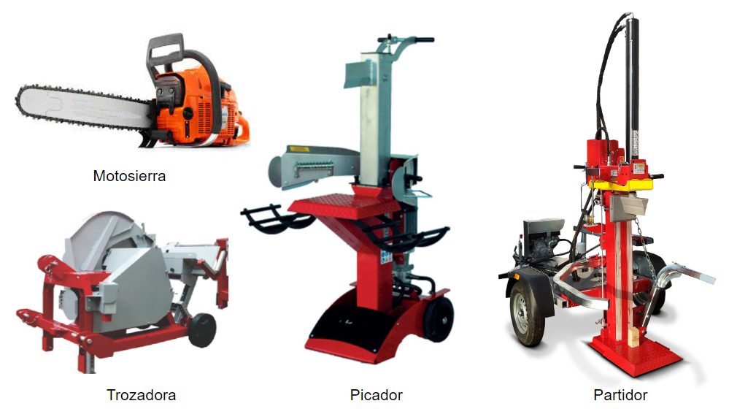
** no se considera rendimiento de motosierra ya que no es la maquinaria productiva principal |  | Picador y motosierra | 3 | 6 | 60 | 1080
 |  | * Este valor debe ser mayor que 1.000 m3 St y se genera multiplicando el rendimiento por las horas y los dias trabajos por temporada
 |  | ejemplo 3
 |  | Maquinaria Seleccionada | Rendimiento de la Maquinaria Escogida | Horas de utilización por jornada | Días trabajados por temporada | Volumen de procesamiento de leña por temporada máxima*
 |  | Partidor | 3 | 5 | 80 | 1200
 |  | * Este valor debe ser mayor que 1.000 m3 St y se genera multiplicando el rendimiento por las horas y los dias trabajos por temporada
 |  | ejemplo 4
 |  | Maquinaria Seleccionada | Rendimiento de la Maquinaria Escogida | Horas de utilización por jornada | Días trabajados por temporada | Volumen de procesamiento de leña por temporada máxima*
 |  | Trozadora, picador y motosierra | 3 | 6 | 60 | 1080
 |  | * Este valor debe ser mayor que 1.000 m3 St y se genera multiplicando el rendimiento por las horas y los dias trabajos por temporada

 |  |  |  |  |  |  | 783.4 | 1566.8

Infraestructura
Ejemplo 1
Anexo N°11: Habilitación Productiva
En concordancia con el proyecto de inversión postulado, a continuación, detalle cómo este proyecto le permitirá habilitar una capacidad productiva de 1000 m3 St:

La instalación de una infraestructura de secado acelerará este proceso y por ende la oferta de leña seca al final de temporada pudiendo hacer varias rotaciones por temporada

Infraestructura de Acopio y/o Secado. (mencione que tipo de infraestructura es) | Largo (m) | Ancho (m) | Alto Útil (m) | Rotaciones máximas por temporada | Factor de utilización | Volumen de Acopio y/o secado de leña por temporada máxima. *
Secador con cubierta de policarbonato con orientación norte y extracción de aire semiforzado | 15 | 6 | 3 | 5 | 80% | 1080
*(Este valor debe ser mayor que 1.000 m3st y se genera multiplicando Largo, Ancho, Alto útil, rotaciones y factor de utilización)
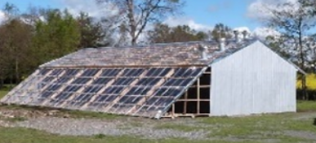

Ejemplo 2
Anexo N°11: Habilitación Productiva
En concordancia con el proyecto de inversión postulado, a continuación, detalle cómo este proyecto le permitirá habilitar una capacidad productiva de 1000 m3 St:

La instalación de una infraestructura de acopio resguardará la leña seca que se produzca por temporada

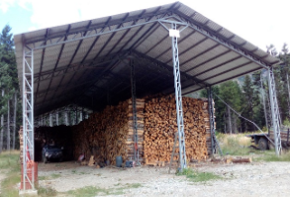
Infraestructura de Acopio y/o Secado. (mencione que tipo de infraestructura es) | Largo (m) | Ancho (m) | Alto Útil (m) | Rotaciones máximas por temporada | Factor de utilización | Volumen de Acopio y/o secado de leña por temporada máxima. *
Estructura techada y ventilada para mantener seca la leña de la temporada | 20 | 10 | 3.5 | 2 | 80% | 1120
*(Este valor debe ser mayor que 1.000 m3st y se genera multiplicando Largo, Ancho, Alto útil, rotaciones y factor de utilización)

Equipamiento
Ejemplo 1
Anexo N°11: Habilitación Productiva
En concordancia con el proyecto de inversión postulado, a continuación, detalle cómo este proyecto le permitirá habilitar una capacidad productiva de 1000 m3 St:

La instalación de un Cobertizo montable, mejorará la velocidad de secado de la leña previamente trozada y picada

Equipamiento de Acopio y/o Secado (mencione que tipo de Equipamiento es) | De acuerdo al tipo de equipamiento, describa el proceso que se utilizará para el acopio o secado de leña. | Volumen de Acopio y/o secado de leña por temporada máxima*
Cobertizo tubular montable (Dimensiones 12x24x3,4 mt) | Equipamiento servirá para el secado bajo techo de la leña, instalandolo en orientación de las corrientes de aire naturales que se forman | El volumen efectivo interior es del 80% del volumen total (783,4 m3). Si se consideran 2 rotaciones por temporada da como potencial de secado de 1566,8 m3
*Este valor debe ser mayor que 1.000 m3 St y se genera en base a la descripción anterior

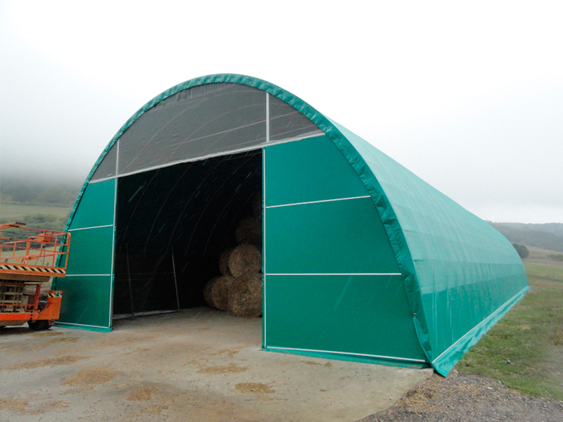
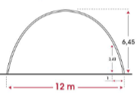

Ejemplo 2
Anexo N°11: Habilitación Productiva
En concordancia con el proyecto de inversión postulado, a continuación, detalle cómo este proyecto le permitirá habilitar una capacidad productiva de 1000 m3 St:

La limitante de producir mayor volumen de leña seca es en la extracción y acopio de materia prima desde el bosque al centro de acopio. El equipamiento propuesto aumentará la velocidad de extracción y transporte. De esta manera se aumenta el volumen de procesameinto bajo techo.

Equipamiento de Acopio y/o Secado (mencione que tipo de Equipamiento es) | De acuerdo al tipo de equipamiento, describa el proceso que se utilizará para el acopio o secado de leña. | Volumen de Acopio y/o secado de leña por temporada máxima*
Carro de carga, transporte y descarga de troncos | El Equipamiento aumentará el acopio y producción bajo techo de la leña. Transportando la materia prima en formato de metro ruma al centro de procesamiento. El carro es capaz de transportar 1 metro ruma por vuelta, esto se puede expresar en 2,5 m3. Para alcanzar los 1000 m3 se deben hacer al menos 400 vueltas. Si se hacen 4 vueltas por dia se podria alcanzar la meta en 100 dias de utilización por temporada. Por esto se espera operar a este ritmo 110 dias para tener un potencial mayor a esta cifra | 1100 m3
*Este valor debe ser mayor que 1.000 m3 St y se genera en base a la descripción anterior
